Instruktion
Rev. 2025-04-23

UltraBase 40
Konfiguration I/O-Kanaler IMSE UltraBase40
Proj/Anl:
Enhetsnr -ID: | UltraBase40
Placering: | ASxx

UltraBase40 I/O-Kanal | Beteckning | Typ | Notis | Beskrivning

T1
T2
T3
T4
T5
T6
T7
T8

AI1(U)
AI2(U)
AI3(U)
AI4(U)
AI5(I)
AI6(I)
AI7(I)
AI8(I)

DI1 ®
DI2 ®
DI3 ®
DI4 ®
DI5
DI6
DI7
DI8

AO1
AO2
AO3
AO4
AO5
AO6
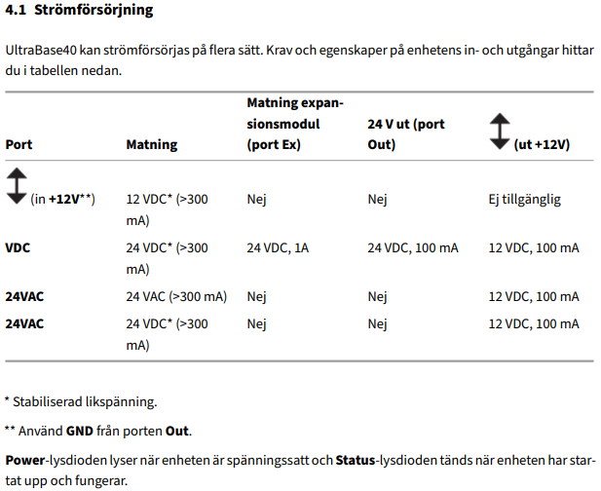
AO7
AO8

DO1
DO2
DO3
DO4
DO5
DO6
DO7
DO8

Eth 1 |  | Local pc | Service port
Eth 2 |  | LAN port
Mod |  | OP-Panel
EX out |  | AeA com | till Ex IO moduler
RS 485 1 |  | Slav
RS 485 2 |  | GFBI Master
24V G |  |  |  | Matn. 24VAC Vid modul måste DC(24V) matning anv
24V G0 |  |  |  | 0VAC G0
+24V |  |  |  | Matn. +24VDC (OBS stabiliserad) VIKTIGT
GND |  |  |  | Jord
+12V |  |  |  | Matn. +12VDC (OBS stabiliserad) VIKTIGT
Anm:

IMSE M28
Konfiguration I/O-Kanaler IMSE Ex/MxM28
Proj/Anl:
Enhetsnr -ID: | IMSE Ex-/MxM28
Placering: | ASxx

Ex- / MxM28 I/O-Kanal | Beteckning | Typ | Notis | Beskrivning

UI1
UI2
UI3
UI4
UI5
UI6
UI7
UI8

DI1 ®
DI2 ®
DI3 ®
DI4 ®
DI5 ®
DI6 ®
DI7 ®
DI8 ®

AO1
AO2
AO3
AO4
AO5
AO6

DO1
DO2
DO3
DO4
DO5
DO6
Anm:

IMSE D8
Konfiguration I/O-Kanaler IMSE Ex/MxD8
Proj/Anl:
Enhetsnr -ID: | IMSE Ex-/MxD8
Placering: | ASxx

Ex- / MxD8 I/O-Kanal | Beteckning | Typ | Notis | Beskrivning

DI1 ®
DI2 ®
DI3 ®
DI4 ®

DO1
DO2
DO3
DO4
Anm:

IMSE DI12
Konfiguration I/O-Kanaler IMSE Ex/MxDI12
Proj/Anl:
Enhetsnr -ID: | IMSE Ex-/MxDI12
Placering: | ASxx

Ex- / MxDI12 I/O-Kanal | Beteckning | Typ | Notis | Beskrivning

DI1 ®
DI2 ®
DI3 ®
DI4 ®
DI5 ®
DI6 ®
DI7 ®
DI8 ®
DI9 ®
DI10 ®
DI11 ®
DI12 ®
Anm:

IMSE A12
Konfiguration I/O-Kanaler IMSE Ex/MxA12
Proj/Anl:
Enhetsnr -ID: | IMSE Ex-/MxA12
Placering: | ASxx

Ex- / MxA12 I/O-Kanal | Beteckning | Typ | Notis | Beskrivning

UI 1
UI 2
UI 3
UI 4
UI 5
UI 6
UI 7
UI 8

AO1
AO2
AO3
AO4
Anm:

IMSE DO8
Konfiguration I/O-Kanaler IMSE Ex/MxDO8
Proj/Anl:
Enhetsnr -ID: | IMSE Ex-/MxDO8
Placering: | ASxx

Ex- / MxDO8 I/O-Kanal | Beteckning | Typ | Notis | Beskrivning

DO1
DO2
DO3
DO4
DO5
DO6
DO7
DO8
Anm:

IMSE M5
Konfiguration I/O-Kanaler IMSE Ex/MxM5
Proj/Anl:
Enhetsnr -ID: | IMSE Ex-/MxM5
Placering: | ASxx

Ex- / MxM5 I/O-Kanal | Beteckning | Typ | Notis | Beskrivning

T1
T2

AI1

AO1

DO1
Anm:

